No1
実績VS最終 単価比較 |  |  |  |  |  |  |  |  |  | 全体比較用⇔単価比較用

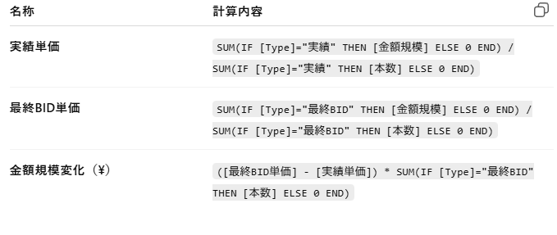
■【TOエリア別】金額変化TOP |  |  |  |  | ※ソート | ■【レーン別】金額変化TOP
FROM-TO | 実績 | 最終BID | 本数(今年) | 金額規模(今年) | 金額規模変化(\) | FROM-TO | 実績 | 最終BID | 本数(今年) | 金額規模(今年) | 金額規模差
A | 1,000 | 2,000 | 5000 | 100000 | ▲50000 | A | 1,000 | 2,000 | 5000 | 100000 | ▲50000
B |  |  |  |  |  | B
C |  |  |  |  |  | C
D |  |  |  |  |  | D
E |  |  |  |  |  | E
F |  |  |  |  |  | F
G |  |  |  |  |  | G
H |  |  |  |  |  | H
I |  |  |  |  |  | I
J |  |  |  |  |  | J
K |  |  |  |  |  | K
L |  |  |  |  |  | F
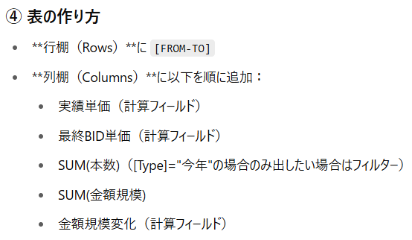
計 |  |  |  |  |  | G
 |  |  |  |  |  | H
 |  |  |  |  |  | I
■【キャリア別】金額変化TOP |  |  |  |  |  | J
FROM-TO | 実績 | 最終BID | 本数(今年) | 金額規模(今年) | 金額規模差 | K
A | 1,000 | 2,000 | 5000 | 100000 | ▲50000 | F
B |  |  |  |  |  | G
C |  |  |  |  |  | H
D |  |  |  |  |  | I
E |  |  |  |  |  | J
F |  |  |  |  |  | K
G |  |  |  |  |  | F
H |  |  |  |  |  | G
I |  |  |  |  |  | H
J |  |  |  |  |  | I
K |  |  |  |  |  | J
M |  |  |  |  |  | K
計 |  |  |  |  |  | 計

